Work flow
When you receive it, set the status to "In Progress"

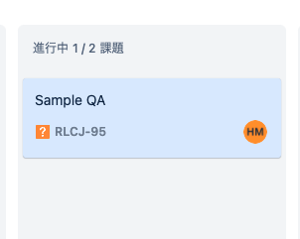

Answers will be reassigned to the questioner.

If a QA occurs, add a new issue to JIRA with the type "QA" and assign the person in charge to Mr. Miura.
QA primary reception
check
Receive a pull request and do a code review.
Add subtasks if corrections are found in the code review
Confirm that the problem in the code review has been fixed and all the unit tests have passed, and approve the pull request.
Assign epics
QA secondary reception
After confirming the answer, please set the status to "Done"
Code Review
Complete
Member / Epic Status |  | ToDo | In progress | Done
PM | 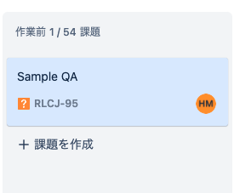
PL
Waiting for start
Implement code
Unit Test
After passing all the unit tests, set the status of "Unit test" to "Done".
Developers
Change the status of the "Implementation" task to "In Progress" when you start the implementation work.
Create a development branch from the "Develop" branch

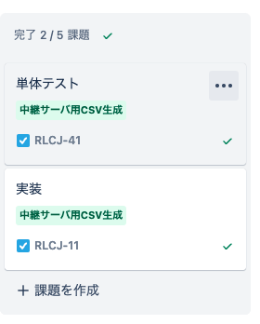
When the implementation is finished, set the status of the "Implementation" task to "Done" and the status of "Unit Test" to "In Progress". Also, please make Miyahara the person in charge of "code review".
Issue a pull request to merge your development branch into the "develop" branch.

作業フロー
受け取ったらステータスを「進行中」にします

回答されたものは質問者に再アサインされます。

QAが発生したらJIRAに新しくタイプ「QA」で課題を追加し、担当者を三浦さんにしてください。
QA一次受け
回答チェック
コードレビューにおいて修正点が見つかった場合はサブタスクを追加します
エピックをアサイン
QA二次受け
回答を確認したらステータスを「完了」としてください
レビュー
作業完了
Member / Status | 作業前 | 進行中 | レビュー待ち | 完了
PM
PL
開始待ち
実装
単体テスト
単体テストを全てパスしたら「単体テスト」のステータスを「完了」にしてください。
Developers
実装作業を開始する時に「実装」のタスクのステータスを「進行中」に変更してください。ブランチも作る

実装が終わったら「実装」のタスクのステータスを「完了」とし、「単体テスト」のステータスを「進行中」にします。また、「コードレビュー」の担当者を宮原にしてください。プルリクも出す。

